音符
アメフラシ音符エフェクト

 | ID | 名称 |  |  |  | 命名規則 |  | 概要
 | 1 | アメフラシ_音符 |  |  |  | Eff_Amf_Soundtrack |  | アメフラシが起動していることを示すエフェクトになります。

 | 再生時間 |  |  |  | 発生個所
 | 約1秒(ループ) |  |  |  | アメフラシ

 | 提出期限 |  |  |  |  |  | 提出形式
 | 途中確認 |  |  | 2020-05-29 |  |  | .mp4
 | 最終提出 |  |  | 2020-06-02 |  |  | .unitypackage

 |  | 参考画像

 |  |  | 全体イメージ |  |  |  |  |  | 発生範囲
 |  |  | 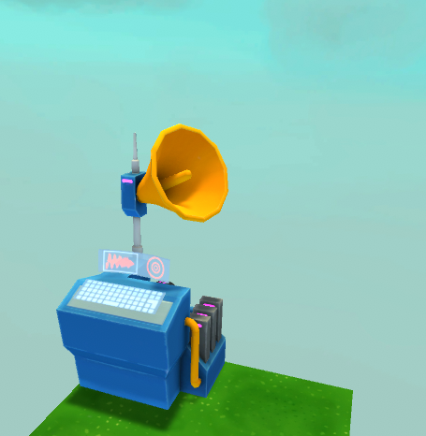 |  |  |  |  |  | 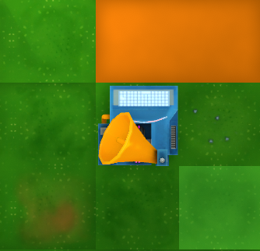

♪
♪
♪

 |  |  | ▲アメフラシのスピーカーから、 |  |  |  |  |  | ▲スピーカーの向いている方角に、1マス分エフェクトが発生する。
 |  |  | 音が出ているのがわかるように音符が出ている。
 |  |  | 音符は次第に小さくなり消滅する。

跳水
環境エフェクト

 | ID | 名称 |  |  |  | 命名規則 |  | 概要
 | 1 | 環境_跳ねる水(弱) |  |  |  | Eff_Env_Jumpwater_Weak |  | アメフラシの起動数が半分以下の際に発生するエフェクトになります。
 | 2 | 環境_跳ねる水(中) |  |  |  | Eff_Env_Jumpwater_Medium |  | アメフラシの起動数が半分以上の際に発生するエフェクトになります。
 | 3 | 環境_跳ねる水(強) |  |  |  | Eff_Env_Jumpwater_Str |  | アメフラシの起動数が最大の際に発生するエフェクトになります。

 | 再生時間 |  |  |  | 発生個所
 | 約0.5秒 |  |  |  | 地面/水面

 | 提出期限 |  |  |  |  |  | 提出形式
 | 途中確認 |  |  | 2020-06-12 |  |  | .mp4
 | 最終提出 |  |  | 2020-06-15 |  |  | Githubにデータをアップロード

 | 備考
 | 全部で3つのエフェクトを作成してください。

 |  | 参考画像

①
②
 |  |  | 全体イメージ |  |  |  |  |  | 跳水発生の流れイメージ
 |  |  | 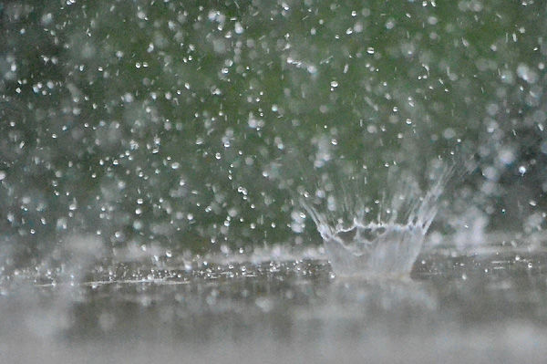 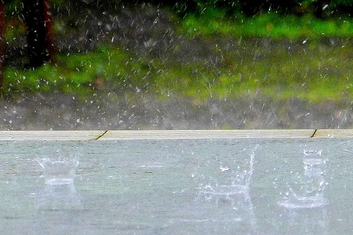 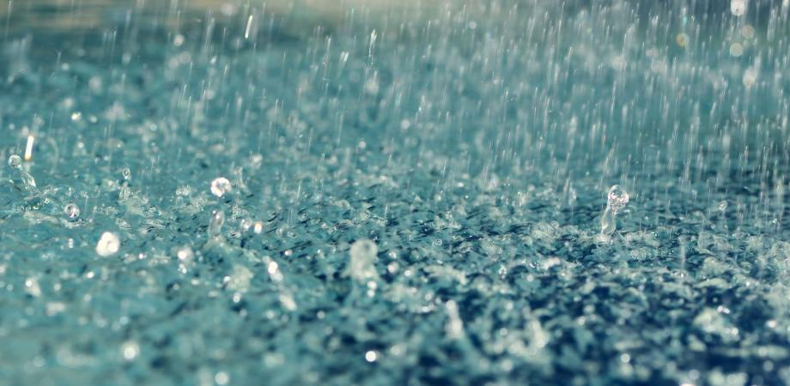 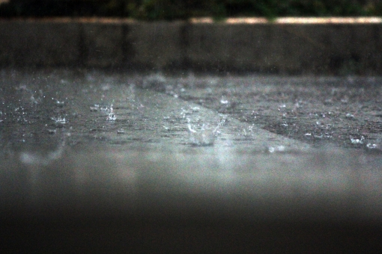 |  |  |  |  |  | 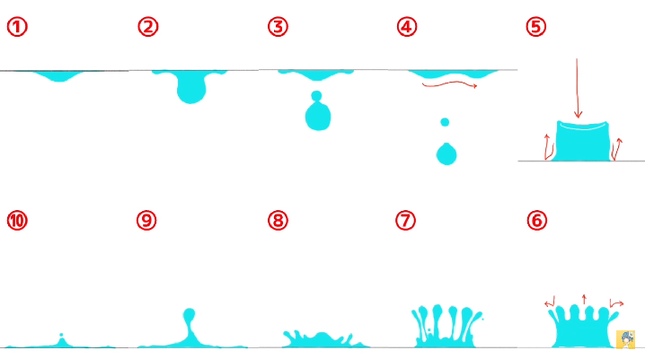

③
④
 |  |  |  |  |  |  |  |  | ▲水が跳ねるフローのイメージ画像です。
 |  |  |  |  |  |  |  |  | 参考程度にご確認ください。

 |  |  |  |  |  |  |  |  | 作成方法
 |  |  |  |  |  |  |  |  | 良い例 | 悪い例

 |  |  | ①環境_跳ねる水(強)のイメージ。雨の勢いが強く、跳ねた水同士の感覚が極めて狭くなっている。
 |  |  | ②跳ねた水の参考イメージ。
 |  |  | ③環境_跳ねる水(弱)のイメージ。雨の勢いが弱いため、水もそれほど高くは跳ね上がらない。
 |  |  | そのうえ、跳ねた水同士の感覚も広い。
 |  |  | ④環境_跳ねる水(中)のイメージ。雨の勢いはそこまでないが、跳ねた水同士の感覚が狭くなっている。 |  |  |  |  |  | ▲指定の範囲内で雨が降り続けるように作成してください。

帯電
エネミーエフェクト

 | ID | 名称 |  |  |  | 命名規則 |  | 概要
 | 1 | ナマコッコ_帯電 |  |  |  | Eff_Ene_Electro |  | アメフラシの起動数が一定以上になると発生するエフェクトになります。

 | 再生時間 |  |  |  | 発生個所
 | 約1秒 (ループ) |  |  |  | 帯電ナマコ

 | 提出期限 |  |  |  |  |  | 提出形式
 | 途中確認 |  |  | 2020-08-14 |  |  | .mp4
 | 最終提出 |  |  | 2020-08-21 |  |  | Githubにデータをアップロード

 | 備考
 | 帯電ナマコの仕様をよくご確認ください。 ▼仕様書格納場所 AMAZURU\仕様書・資料\【仕様】エネミー仕様書.xlsx

 |  | 参考画像

①
③
 |  |  | 全体イメージ
 |  |  | 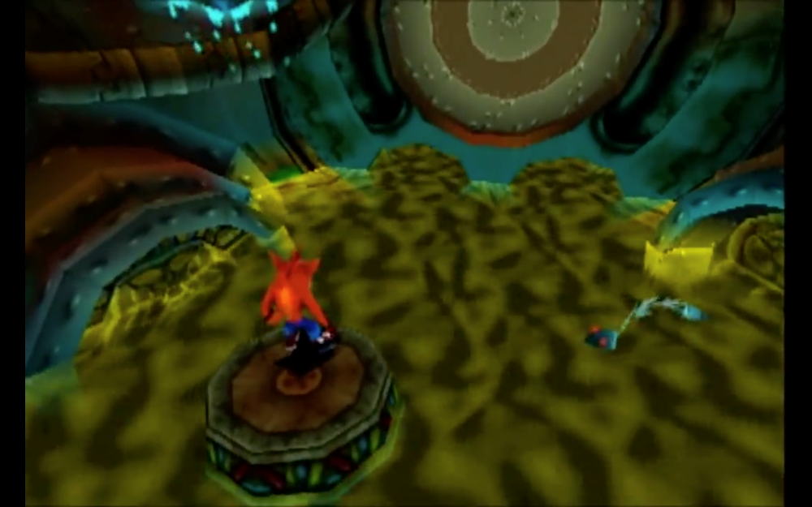 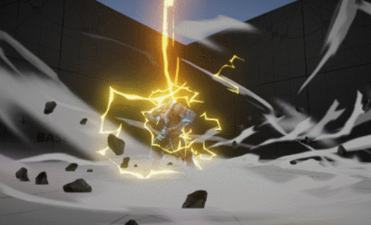

②

 |  |  | ①帯電ナマコが水中に存在する際の水面エフェクト
 |  |  | ②プレイヤーが帯電ナマコの効果をうけ、ビリビリしているイメージ
 |  |  | ③帯電ナマコッコの雷のまとい方や色合いの参考。

風
UIエフェクト

 | ID | 名称 |  |  |  | 命名規則 |  | 概要
 | 1 | エフェクト_風 |  |  |  | Eff_Gim_Wind |  | 風ギミックが起動している際に発生するエフェクトになります

 | 再生時間 |  |  |  | 発生個所
 | 約1秒 (ループ) |  |  |  | 風ブロック

 | 提出期限 |  |  |  |  |  | 提出形式
 | 途中確認 |  |  | 2020-09-25 |  |  | .mp4
 | 最終提出 |  |  | 2020-09-27 |  |  | Githubにデータをアップロード

 | 備考

 |  | 参考画像

①
②
 |  |  | 全体イメージ
 |  |  | 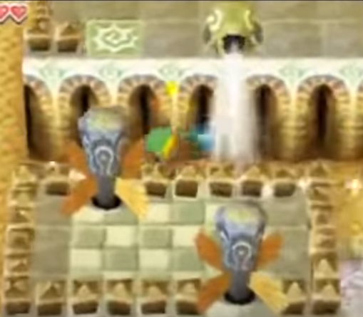

▼動作イメージ
https://youtu.be/rHWVc46Txn8?t=3011

 |  |  | ①ゲーム上で見えるイメージ

雷
UIエフェクト

 | ID | 名称 |  |  |  | 命名規則 |  | 概要
 | 1 | エフェクト_雷 |  |  |  | Eff_Gim_Thunder |  | 帯電ナマコが発生する際のエフェクトになります

 | 再生時間 |  |  |  | 発生個所
 | 約1秒 |  |  |  | 帯電ナマコ

 | 提出期限 |  |  |  |  |  | 提出形式
 | 途中確認 |  |  | 2020-10-14 |  |  | .mp4
 | 最終提出 |  |  | 2020-10-16 |  |  | Githubにデータをアップロード

 | 備考

 |  | 参考画像

①
②
雷
 |  |  | 全体イメージ
 |  |  | 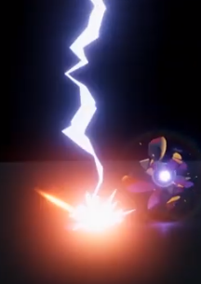

空から雷が
落ちてくる
通常ナマコ

アメフラシを
一定数以上起動する

帯電ナマコ
▲空から降ってくる雷の挙動イメージ
https://youtu.be/f-Ww6begj60?t=226
ナマコが雷をまとい、
帯電ナマコになる

 |  |  | ①雷が地面に着いた際の火花や、はじけ方の参考にしてください。
 |  |  | ②雷が発生する際の流れ

アメフラシ全起動
UIエフェクト

 | ID | 名称 |  |  |  | 命名規則 |  | 概要
 | 1 | UI_アメフラシ全起動 |  |  |  | Eff_UI_AmfAllOn |  | アメフラシが全て起動することで発生するエフェクトになります。

 | 再生時間 |  |  |  | 発生個所
 | 約0.5秒 |  |  |  | 画面右上のアメフラシUI

 | 提出期限 |  |  |  |  |  | 提出形式
 | 途中確認 |  |  | 2020-08-14 |  |  | .mp4
 | 最終提出 |  |  | 2020-08-21 |  |  | Githubにデータをアップロード

 | 備考

 |  | 参考画像

 |  |  | 全体イメージ
①
③

②

 |  |  | ①帯電ナマコが水中に存在する際の水面エフェクト
 |  |  | ②プレイヤーが帯電ナマコの効果をうけ、ビリビリしているイメージ
 |  |  | ③帯電ナマコッコの雷のまとい方や色合いの参考。

